상품제안서
25절 콤마라이트그레이윙 스프링다이어리 | 상품코드: S04960

 |  |  |  |  |  |  | 02-713-8555 | www.synergygift.co.kr
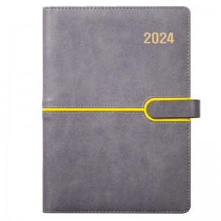 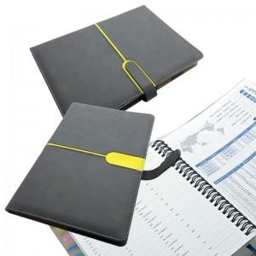 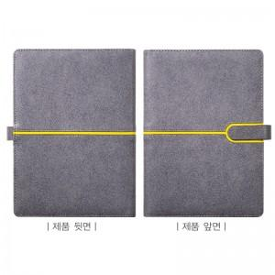

【상세/제작정보】

【인쇄/포장옵션】 | 불박, 금박, 은박 / 비규격미포장

【공급단가】 | 수량 | 100~ | 300~ | 500~ | 1,000~ | 3,000~
*VAT별도 | 프리 | 10,720원 | 9,850원 | 9,430원 | 9,030원 | 8,780원
 | 투데이 | 10,990원 | 10,110원 | 9,680원 | 9,270원 | 9,010원

【상품 URL】 | https://www.synergygift.co.kr:443/src/goods_detail.php?gdno=10693

